Paperwork 5 - Business Proc (2)
PAPERWORK : BUSINESS PROCESS FLOOR MANAGER

INPUT
PROCESS
OUTPUT

-Menginput data barang yg diterima
-Memastikan data sesuai PO dan surat jalan
-Mencetak laporan penerimaan barang
-Menyimpan berkas surat jalan
TERIMAH BARANG DARI VENDOR
-menyusuaikan fisik barang dan surat jalan
VENDOR
GR VENDOR

f
KORDINASI KE DC
* Verivikasi barang imit di outlet
* Revisi schedule team
* Mendelegasikan
STORE MANAGER
Order Barang mingguan DC

* Crew mencatat ulang barang yang mau di ambil
* Memesan jasa pengangkutan barang

STORE MANAGER DC
MENERIMA LAPORAN PENGAMBILAN BARANG MINGGUAN
FLOOR MANAGER
* memastikan barang yang mau di ambil
* menunjuk crew yang bertugas mengambil barang

* Memverifikasi barang pengambilan bersama petugas DC
* Mengkonfirmasi kepada atasan barang yang tdak ada di DC

MENGINPUT DATA DI WEB QSR
* Mencatat KP & Exp pada dus atau kemasan
* Melihat FIFO FEFO
* Labeling All Produk masuk
CREW STOCK KIPPER

Paperwork 6 - A3 Report
PAPERWORK ANALYTICAL THINKING &
PROJECT MANAGEMENT
PROJECT : ZERO CUSTOMER COMPLAINT AT JUNY
A3 REPORT

IDENTIFIKASI MASALAH |  |  |  |  |  | GOAL |  |  |  |  |  |  |  | CHECK
NO | ASPEK | STANDAR | KONDISI AKTUAL | GAP | MASALAH |  |  |  |  |  |  |  |  | TARGET |  | ACTUAL |  | EVALUATION
 | CUSTOMER COMPLAINT | 0% | 1% | -1 | Terdapat complaint mengenai crew casir jutek (atitude complaint) dibulan mei |  |  |  |  |  |  |  |  | ZERO COMPAINT DI BULAN JUNY |  | terdapat customer complaint terhadap casir jutek |  | *MENSOSIALISAIKAN TEAM OUTLET TENTANG STANDARISAI *MENGEDUKASIKAN TEAM TERHADAP WI/SOP

 |  |  |  |  |  |  | ACHIEVE ZERO COMPLAINT IN JUNY

 |  |  |  |  |  |  |  |  |  |  |  |  |  | GOALS : BEFORE VS AFTER

SIGNIFIKANSI MASALAH |  |  |  |  |  | PLAN
MASALAH YANG PALING SIGNIFIKAN (Pilih satu Masalah paling signifikan dari Kolom Identifikasi Masalah) |  |  | ALASAN |  |  | ACTION PLAN |  | TARGET |  | WHEN |  | COST
 |  |  | KEMUNGKINAN TERJADI |  | DAMPAK | MELAKUKAN MEETING INTERNAL, MENGEVALUASI COMPALIN, MENGEDUKASI STANDARISASI OPRASIONAL, MEMBERIKAN PEMAHAMAN AGAR TERCIPTA RASA PEDULI DAN TANGGUNG JAWAB, DAN MEMBERIKAN WI/SOP TERUPDATE |  | MENINGKATKAN PEMAHAMAN DAN RASA PEDULI DEMI TERCAPAINYA ZERO COMPLAIN |  | MEMULAI PROJECT MARET S/D |  | NO COST
 | Complain
MEI | 1
APRIL | 99
TERDAPAT COMPLAINAN DIBULAN MEI MENGENAI ATITUDE |  |  | crew casir tidak menjalankan WI/SOP smile and friendly greeting. |  | cruw casir bisa terkena sanksi atau SP dan berpengaruh terhadap KPI outlet.

ROOT CAUSE ANALYSIS |  |  |  |  |  | DO |  |  |  |  |  |  |  | ACTION
 |  |  |  |  |  | ACTIVITY |  |  | WHO |  | WHEN |  | ACTUAL COST | FUTURE ACTION |  | WHO |  | WHEN
 |  |  |  |  |  | *mengadakan briefing setiap shift *mengevaluasi setiap kendala dilapangan *mengontrol operatinal |  |  | MOD |  | Dimulai Februari dan dilakukan setiap harinya |  | NO COST | * SELALU MENGKOREKSI DAN MEMASTIKAN SEMUA BERJALAN SECARA BERKESINAMBUNGAN * SELALU MEMFASILITASI KEBUTUHAN TEAM * SELALU MEMBERIKAN EDUKASI KE TEAM DEMI SUATU PEMAHAMAN |  | *MOD *MOD *MOD |  | *SETIAP HARI *SETIAP HARI *SETIAP HARI

 |  |  |  |  |  | *melakukan pengawasan terhadap crew casir saat melayani customer dan mengingatkan kembali kepada crew untuk menerapkan six step |  |  | CREW |  | Dilakukan saat operasional berlangsung |  | NO COST

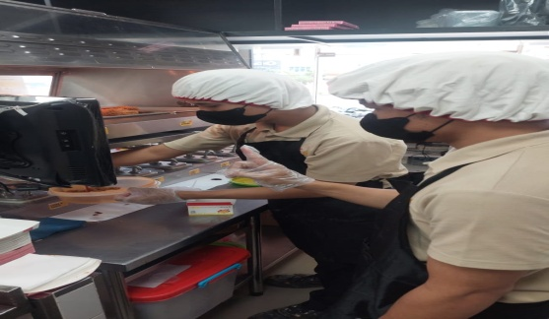
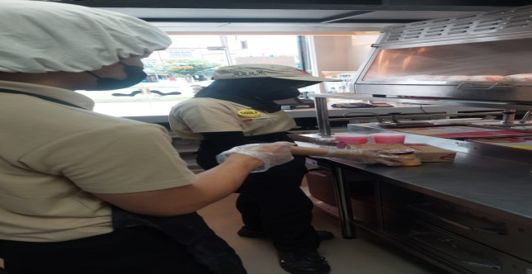
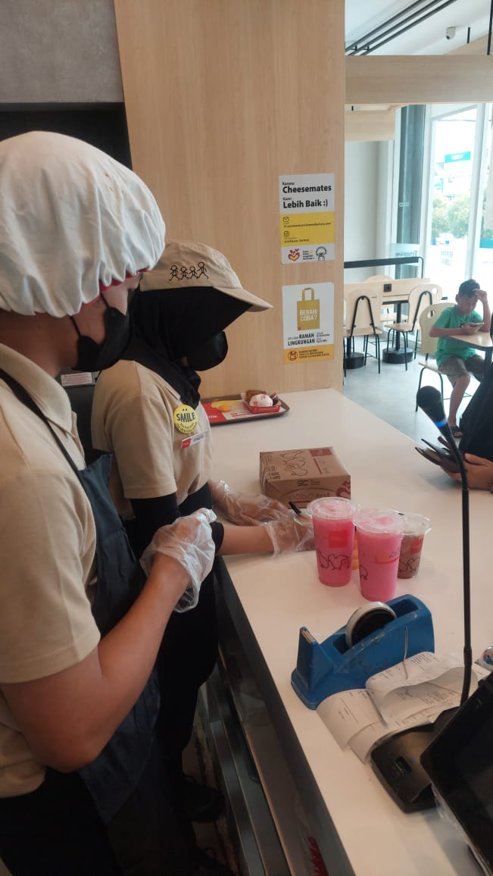
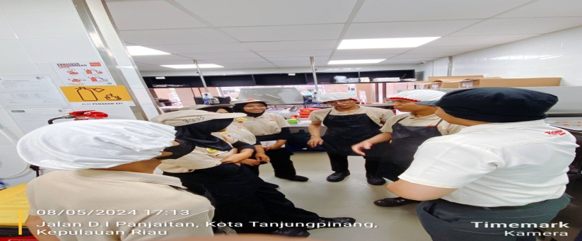
 |  |  |  |  |  | DOKUMENTASI
 |  |  |  |  |  |  |  |  |  |  |  |  |  | DIBUAT OLEH : |  |  | DISETUJUI OLEH :

 |  |  |  |  |  |  |  |  |  |  |  |  |  | NAMA : HERMANSYAH |  |  | NAMA : MUHAMMAD RIZAL
 |  |  |  |  |  |  |  |  |  |  |  |  |  | TANGGAL : | 20 MEI 2024 |  | TANGGAL : | 20 MEI 2024

